Tabelle1
Bestellung Vereinskleidung TSV Alemannia Freiburg Zähringen

Zeig allen für welchen Verein du spielst!!!

Vorname:
Nachname:
Team:
Bezahlung der Ware: |  | Barzahlung bei Abholung bei Trainer*in
Lieferzeit: |  | ca. 6-8 Wochen nach Bestellabgabe
Bestellung ausschließlich online über angehängtes Formular an: |  |  | Bitte jeweils Größe und falls gewünscht, Initialen eintragen
anja.krepper@live.de

Training TOP von Kempa, Emotion 27, Material: Polyester, royal/weiß
Preis Kinder: 30,00 €, Erwachsene: 32,50 € (zzgl. 5 € für Initialen, falls gewünscht)
Mit Vereinswappen auf der Brust |  |  | Bedruckung Rücken:
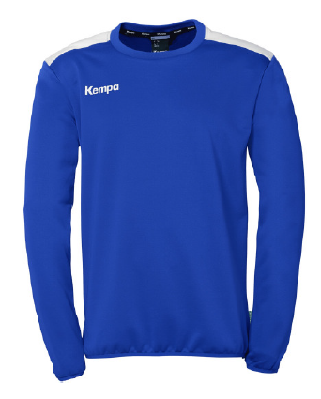 | Kinder: 116, 128, 140, 152, 164

 | Seniorgrößen: S, M, L, XL, 2XL, 3XL

 | Größe: | Bitte auswählen
 | Initialen:

POLY Jacke von Kempa, Emotion 27, Material: Polyester, royal/weiß
Preis Kinder: 30,00 € Erwachsene: 32,50 € (zzgl. 5 € für Initialen, falls gewünscht)
Mit Vereinswappen auf der Brust |  |  | Bedruckung Rücken:
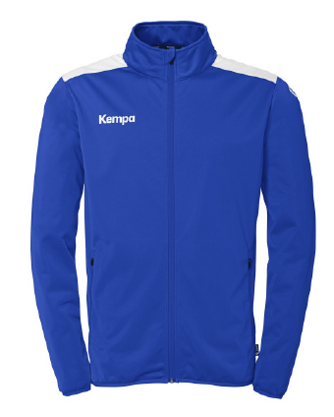 | Kinder: 116, 128, 140, 152, 164

 | Seniorgrößen: S, M, L, XL, 2XL, 3XL, 4XL

 | Größe: | Bitte auswählen
 | Initialen:

Sweathose von Kempa, Basic, Material Baumwolle, schwarz
Preis Kinder: 22,50 €, Erwachsene: 25 € (zzgl. 5 € für Initialen, falls gewünscht)
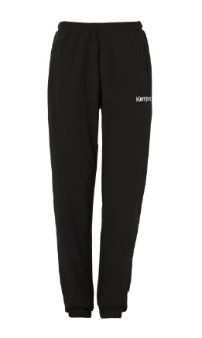 | Kinder: 116, 128, 140, 152, 164

 | Seniorgrößen: S, M, L, XL, 2XL, 3XL, 4XL

 | Größe: | Bitte auswählen
 | Initialen:

Shirt „Ich bin Zähringer Handballer“, Material: Baumwolle, schwarz
Preis: 10 €

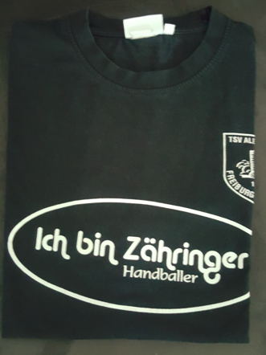 | Kinder: 98/104, 110/116, 122/128, 134/146, 164

 | Seniorgrößen: S, M, L, XL, 2XL, 3XL

 | Größe: | Bitte auswählen

Poloshirt Classic, Kempa, Material: Baumwolle/Polyester
Preis Kinder: 30 € Erwachsene: 32,50 € (zzgl. 5 € für Initialen, falls gewünscht)
Mit Vereinswappen auf der Brust
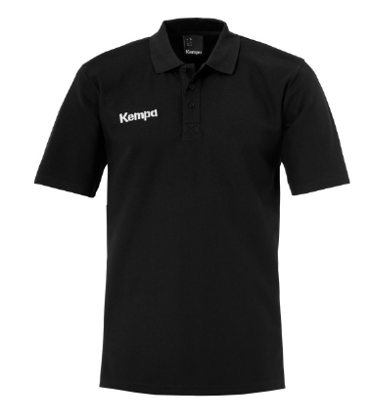 | Kinder: 128, 140, 152, 164

 | Seniorgrößen: S, M, L, XL, 2XL, 3XL, 4XL

 | Größe: | Bitte auswählen
 | Initialen:

TSV Socken, Kempa, weiß, Baumwolle
Preis: 10 €

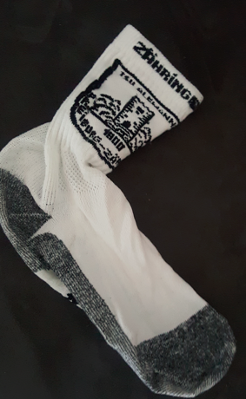 | Größen: 31-34 / 36-40 / 41-45 / 46-50

 | Größe: | Bitte auswählen

Handtuch, Kempa, Größe 72 x 140cm, Baumwolle, schwarz-weiß
Preis: 20 €
Bedruckung:
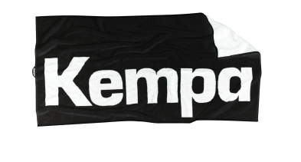
 | Menge: | Bitte auswählen

Badesandalen mit Vereinswappen, schwarz-royalblau
Preis: 26 €
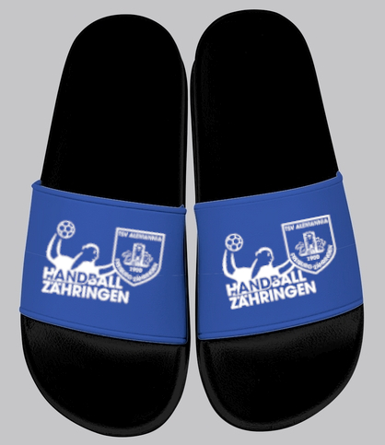
 | Größen: 36 - 48

 | Größe: | Bitte auswählen

